关系图
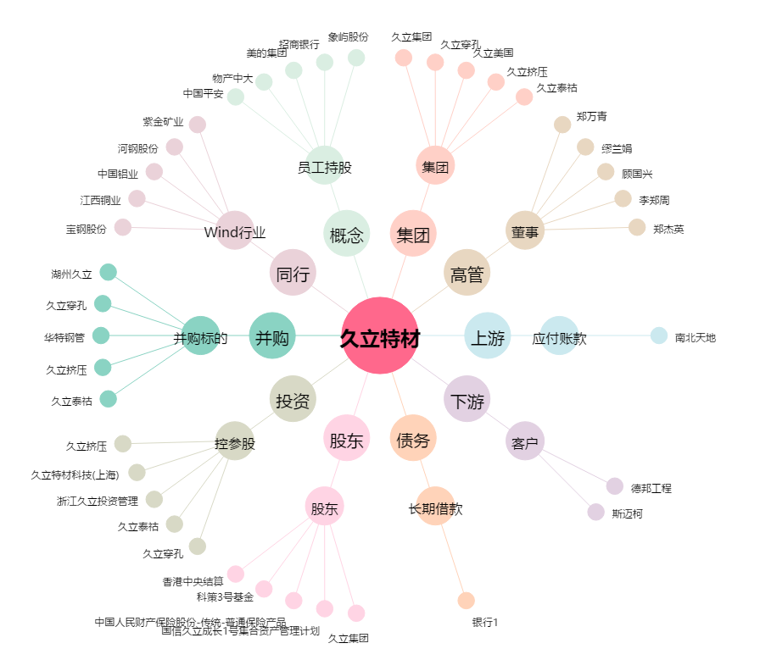
久立特材[002318.SZ] - 关系概览图

